ТЕХ ОТЧЕТ
РАБОЧИЙ ТЕХНИЧЕСКИЙ ОТЧЕТ |  |  |  |  | № 2002001
 |  |  |  |  | ДАТА: 21.02.2020
Ф.И.О. владельца а/м |  |  |  | Турмухамбетов Мерей Жусупович
Ф.И.О. составившего отчет |  |  |  | Магамедова Ю.Д.
Номер телефона с кодом города |  |  |  | 87027800665
Модель |  |  | Идентификационный номер автомобиля |  | Пробег | Дата продажи
Ravon Nexia R 3 |  |  | MX1TA69V9JA017182 |  | 34261 | 2018-06-18
Обстоятельства при которых обнаружена проблема |  |  |  | Описание проблемы
 |  |  |  | Со слов клиента горит чек, авто тяжело разгоняется. При ком диагностике горит чек: Р2138 ( педаль газа)
А. |  | Автомобиль стоял, двигатель не работал
В. | Автомобиль находился в движении: |  |  | Информация относительно проблемы (Приложить чертеж или фотграфию неисправности)
 |  | При торможении
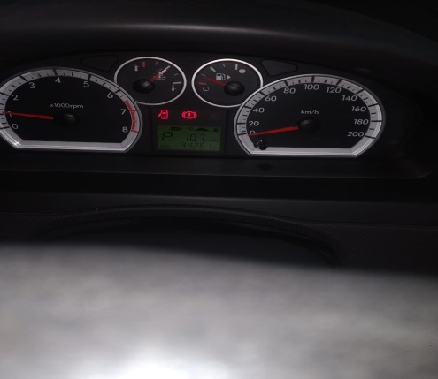
 |  | При переходе от ускорения к накату
 |  | При переключение на задний ход |  | 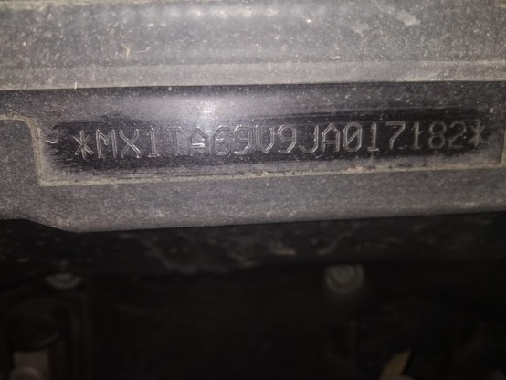
 |  | При повороте
 |  | При ускорении
 |  | При замедлении
 |  | При ______ оборотах в минут
 |  | При любой скорости
 |  | На неровной дороге
 |  | На _____ передаче
С. | При использовании:
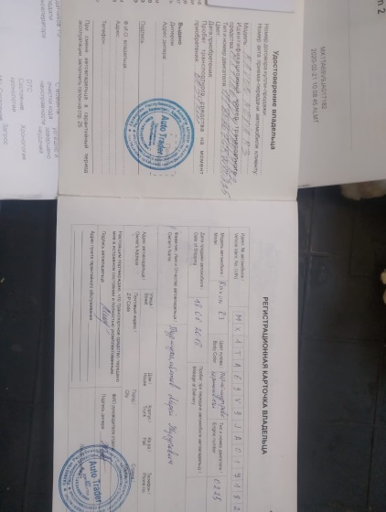
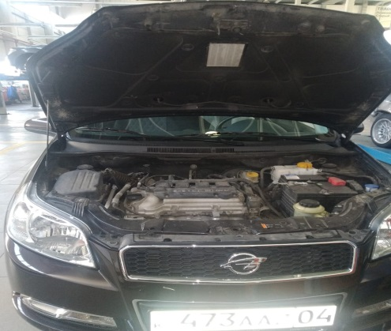
 |  | Тормозов
 |  | При повороте руля
 |  | При выключении сцепления
 |  | Обогревателя / кондиционера
 |  | При работе стеклоочистит / омывателя
 |  | При включении радио / CD проигрыват
 |  | Обогревателя заднего стекла
 |  | Прочее
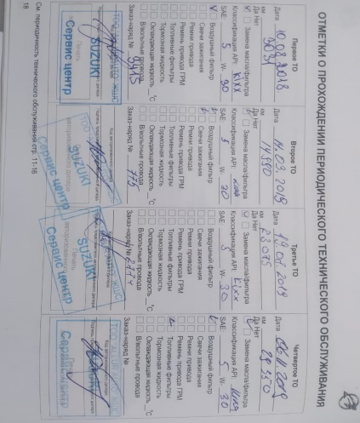
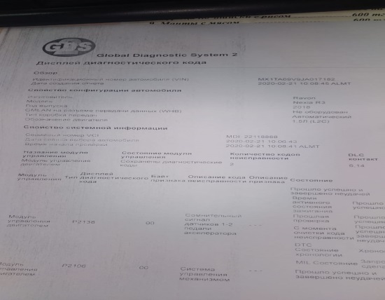
D.
 |  | При запуске
 |  | При прогреве
 |  | На холотом ходу
C)
 |  | При горячем двигателе
E. | Возникает:
 |  | При ускорении
 |  | При высоких оборотах двигателя
 |  | При большой скорости
 |  | При большой загрузке багажника
F. | Когда случается по времени: |  |  | Информация о проблемной детали
X
 |  | Всегда |  | Номер детали по каталогу:
 |  | Иногда |  | Наименование детали:
 |  | После _____ км движения |  | Название поставщика:
 |  | После _____ минут езды |  | LOT № детали:
Действия инженера по гарантии дилерского предприятия |  |  |  | В ходе диагностических работ было выявлено:

Ответственный Отдел по принятию мер и исследованию проблемы

 |  |  |  | (заполняется со стороны Отдела Гарантии качества ЗАО "GM Uzbekistan")

